справочник
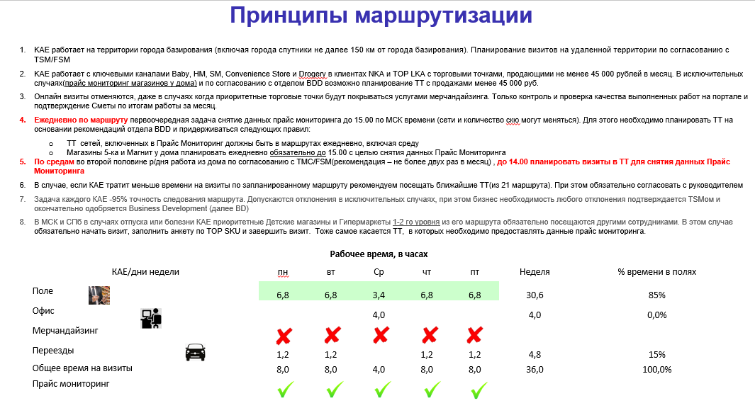

Уровни | SO, тыс ₽ в месяц | время на визит в мин | Количество визитов в месяц
1 | более 1 000 | 60 | 4
2 | от 500 до 999 | 60 | 4
3 | от 200 до 499 | 60 | 4
4 | от 150 до 199 | 60 | 4
5 | от 75 до 149 | 30 | 2
6 | от 35 до 74 | 30 | 2

